a) caminho mais curto,t<=15
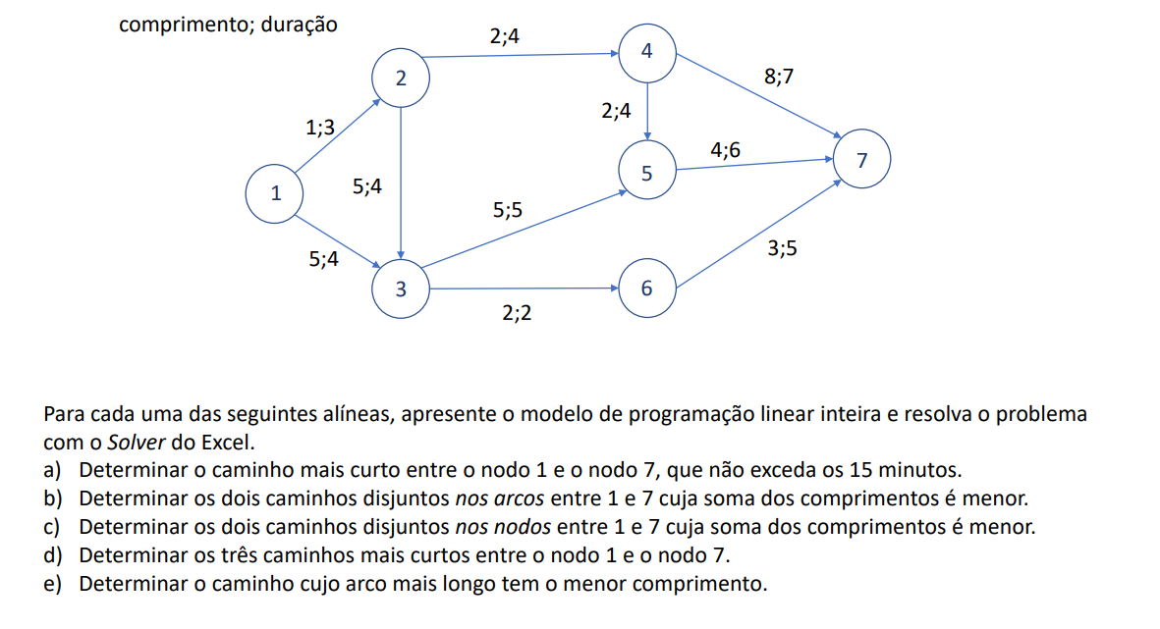
 | 12 | 13 | 23 | 24 | 35 | 36 | 45 | 47 | 57 | 67
1 | 1 | 1 |  |  |  |  |  |  |  |  | 0 | = | 1
2 | -1 |  | 1 | 1 |  |  |  |  |  |  | 0 | = | 0
3 |  | -1 | -1 |  | 1 | 1 |  |  |  |  | 0 | = | 0
4 |  |  |  | -1 |  |  | 1 | 1 |  |  | 0 | = | 0
5 |  |  |  |  | -1 |  | -1 |  | 1 |  | 0 | = | 0
6 |  |  |  |  |  | -1 |  |  |  | 1 | 0 | = | 0
7 |  |  |  |  |  |  |  | -1 | -1 | -1 | 0 | = | -1

var
comp | 1 | 5 | 5 | 2 | 5 | 2 | 2 | 8 | 4 | 3 | 0
tempo | 3 | 4 | 4 | 4 | 5 | 2 | 4 | 7 | 6 | 5 | 0 | <= | 15

